RUSSIAN
ЗАКАЗ НА АРЕНДУ ДОПОЛНИТЕЛЬНОГО ОБОРУДОВАНИЯ
ORDER FOR RENTAL EQUIPMENT

ЭКСПОНЕНТ
EXHIBITOR

СТРАНА
COUNTRY

Заказываем следующее оборудование в соответствии с условиями аренды
We order the following equipment in accordance with rental terms
Код | Изображение | Наименование | Стоимость, руб. (без НДС) | Кол-во pcs | Сумма
ЭЛЕМЕНТЫ КОНСТРУКЦИЙ
 |  | Ковер другого цвета _______________ 1кв.м. Сarpet colour | 460.00р. | 0 | 0.00р.
220 | 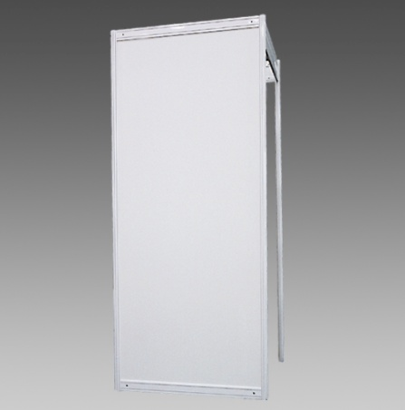 | Элемент стены, цвет белый 100x250см Wall panel, white | 2,000.00р. | 0 | 0.00р.
221 | 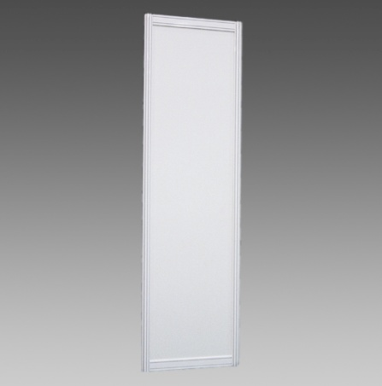 | Элемент стены, цвет белый 50x250см Wall panel, white | 1,560.00р. | 0 | 0.00р.
260 | 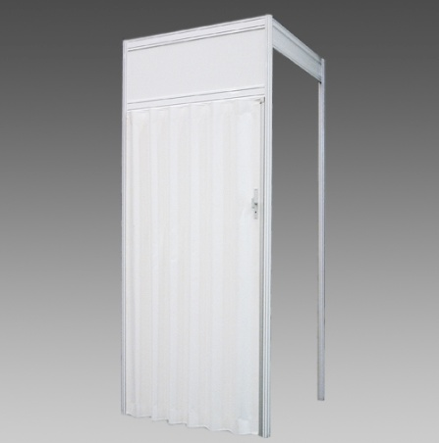 | Дверь раздвижная, цвет белый 100х250см Folding door, lockable, white | 4,000.00р. | 0 | 0.00р.
259 | 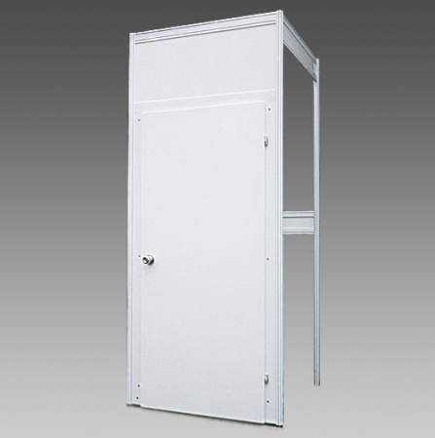 | Дверь распашная, цвет белый 100х250см | 3,110.00р. | 0 | 0.00р.
224 | 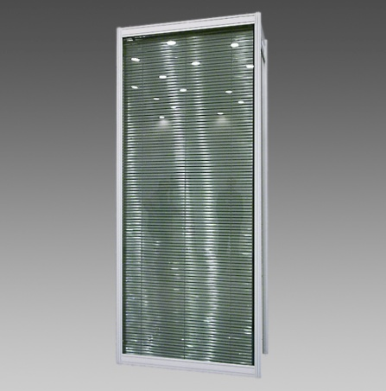 | Элемент стены со стеклом, цвет белый 100х250см Glass Wall panel, white | 3,330.00р. | 0 | 0.00р.
226 | 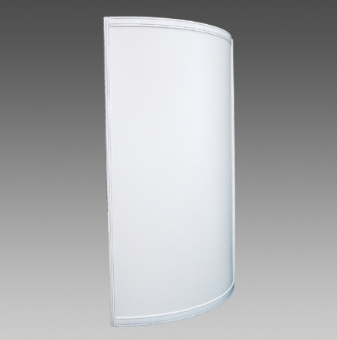 | Дугообразная стенная панель, цвет белый R-1м х 250см Wall panel, curved, white | 2,890.00р. | 0 | 0.00р.
222 | 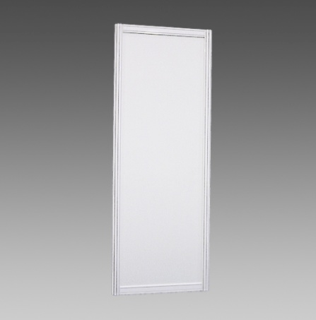 | Диагональный элемент стены, цвет белый* 140x250см Diagonal Wall panel, white* | 3,110.00р. | 0 | 0.00р.
252 | 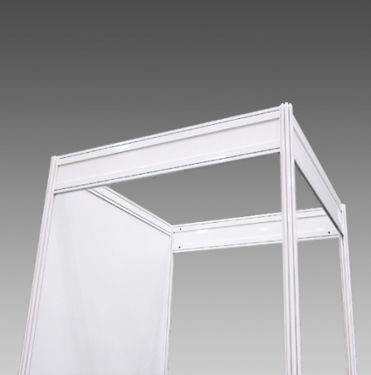 | Потолочный растр 1 кв.м. Ceiling lattice | 890.00р. | 0 | 0.00р.
255 | 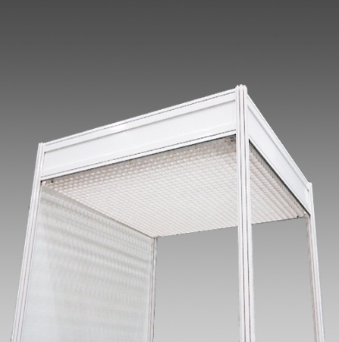 | Потолочная решетка 1кв.м. Ceiling grid | 440.00р. | 0 | 0.00р.
264 | 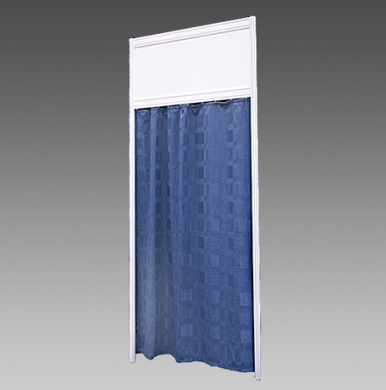 | Занавес 100х250см Curtain | 1,330.00р. | 0 | 0.00р.
 | 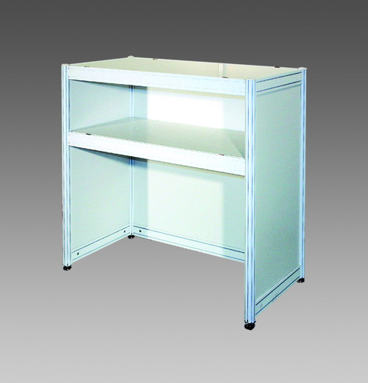 | Барная стойка H-1м, L-1м Bar counter | 3,330.00р. | 0 | 0.00р.
 | 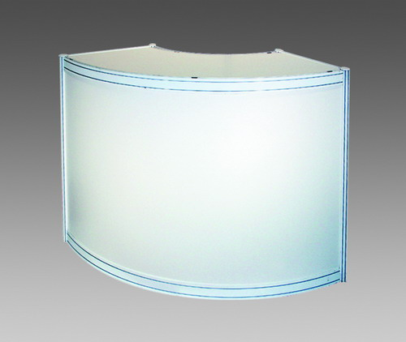 | Радиусная барная стойка R-1м Round bar counter | 5,550.00р. | 0 | 0.00р.
 | 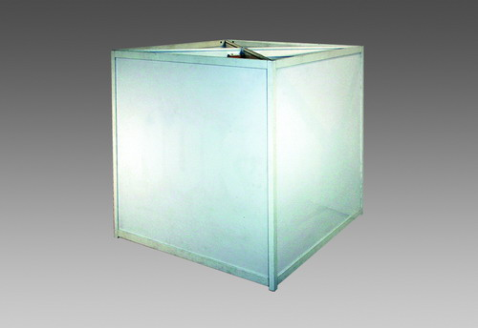 | Рекламный куб молочное стекло с подсветкой вращающийся 1м x 1м Advertising cube, rotating, milk glass, light inside | 9,670.00р. | 0 | 0.00р.
 |  | Рекламный куб белый без подсветки Advertising cube white panels 1m x1m | 4,880.00р. | 0 | 0.00р.
ЭЛЕКТРООБОРУДОВАНИЕ
 |  | Основной электрощит 25А / 380V Main switch board | 8,890.00р. | 0 | 0.00р.
510 | 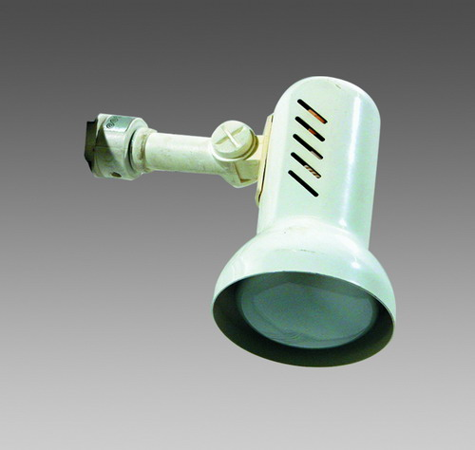 | Светильник направленного света "Спот" 100W Spotlight | 890.00р. | 0 | 0.00р.
515 | 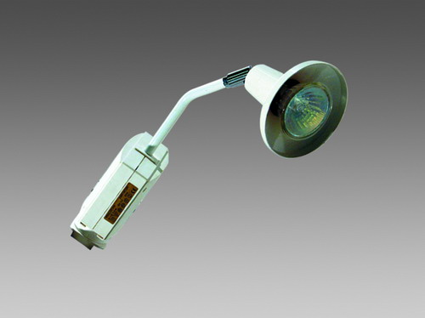 | Галогеновый светильник 220V / 50W Low voltage halogen light | 1,330.00р. | 0 | 0.00р.
517 | 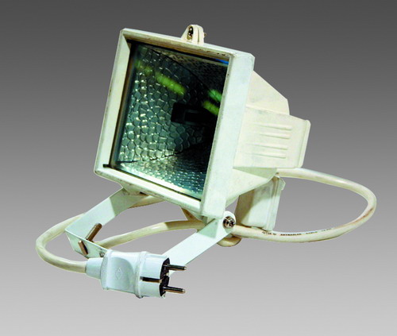 | Галогеновый светильник 220V / 300W Halogen light | 2,670.00р. | 0 | 0.00р.
517а |  | Галогеновый светильник 220V / 500W Halogen light | 2,880.00р. | 0 | 0.00р.
520 | 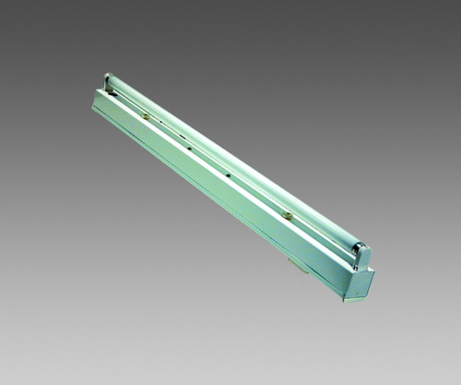 | Светильник люминесцентный 1х40W Fluorescent light | 1,110.00р. | 0 | 0.00р.
531 | 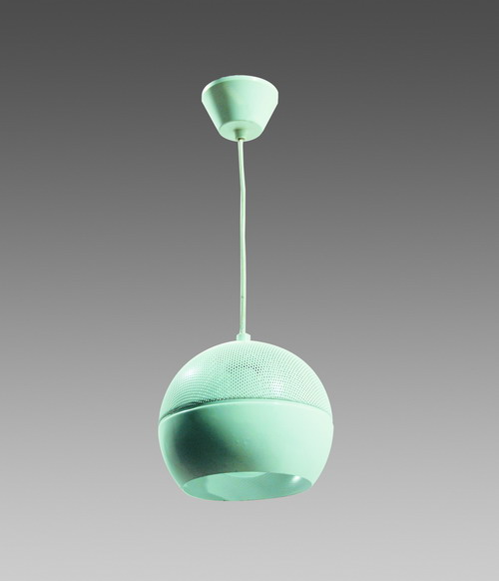 | Светильник подвесной круглый 100W Handing spherical light | 1,330.00р. | 0 | 0.00р.
 | 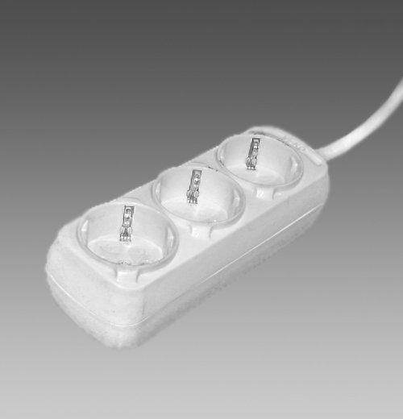 | Розетка 0,5 kW 220V Plug socket | 890.00р. | 0 | 0.00р.
 |  | Розетка для хол-ка или факса 220V/0,5 kW/24h Plug socket for refrigerator or fax | 890.00р. | 0 | 0.00р.
 |  | Розетка 380V Plug socket | 4,000.00р. | 0 | 0.00р.
ЭЛЕМЕНТЫ ОФОРМЛЕНИЯ
607 |  | Символ (буква) на фриз Н-101-200мм Letter on fascia | 90.00р. | 0 | 0.00р.
616 |  | Эмблема на фриз простая (один цвет, флаг) Logo on fascia simple (one colour, flag) | 1,110.00р. | 0 | 0.00р.
617 |  | Эмблема на фриз сложная (два/более цвета) Logo on fascia complex (two/more colours) | 1,780.00р. | 0 | 0.00р.
620 |  | Эмблема на стену простая (один цвет) 1х1м Logo on wall panel simple (one colour) | 2,670.00р. | 0 | 0.00р.
621 |  | Эмблема на стену сложная (два и более цвета) 1х1м Logo on wall panel complex (two/more colours) | 4,440.00р. | 0 | 0.00р.
 |  | Оклейка фриза пленкой 1м х 0,3м, 1п.м. Colouring of fascia by adhesive tape | 230.00р. | 0 | 0.00р.
 |  | Оклейка панели пленкой кв.м, 1 сторона Colouring of palel by colour tape | 670.00р. | 0 | 0.00р.
МЕБЕЛЬ И АКСЕССУАРЫ
300 | 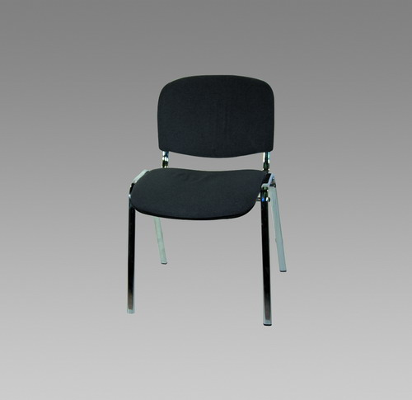 | Стул Chair | 670.00р. | 0 | 0.00р.
306 | 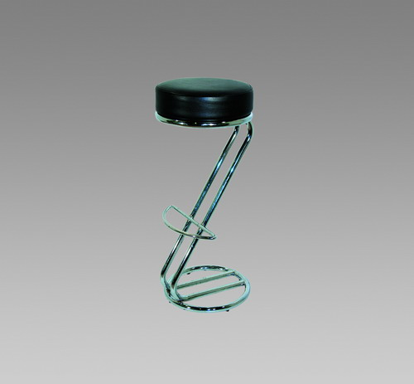 | Стул барный Bar stool | 1,110.00р. | 0 | 0.00р.
310 | 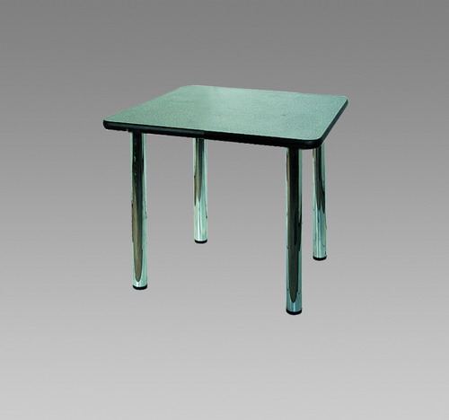 | Стол 70х70 см Table | 1,110.00р. | 0 | 0.00р.
311 | 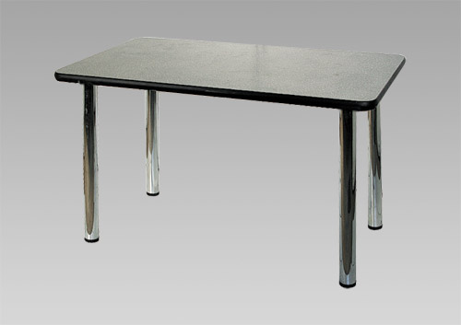 | Стол 70х120 см Table | 1,560.00р. | 0 | 0.00р.
313 | 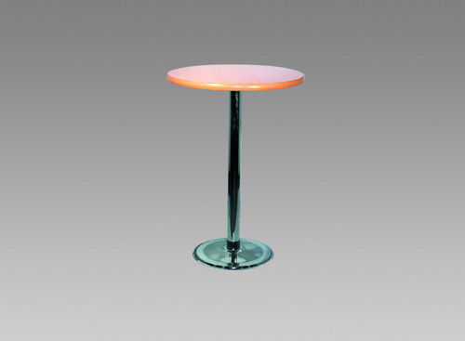 | Стол барный D- 70 H-120см Bar table | 2,000.00р. | 0 | 0.00р.
314 | 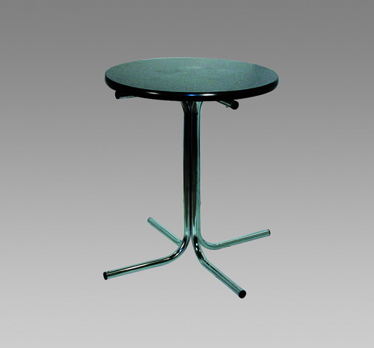 | Стол круглый D-70 см Table round | 1,330.00р. | 0 | 0.00р.
316 | 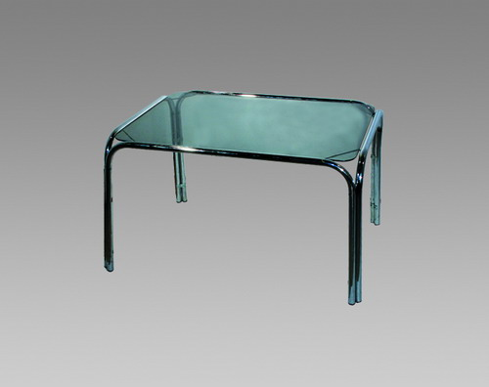 | Столик кофейный 1.0х0.50хH0.5м Coffee table | 1,110.00р. | 0 | 0.00р.
320 | 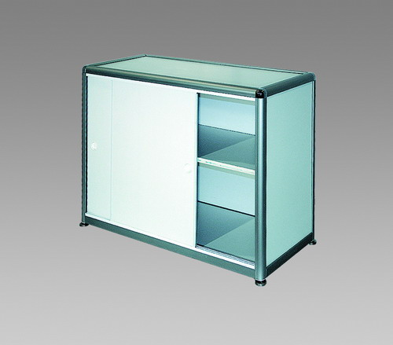 | Шкаф архивный 1x0.5xH-0.7м Cupboard | 2,440.00р. | 0 | 0.00р.
321 | 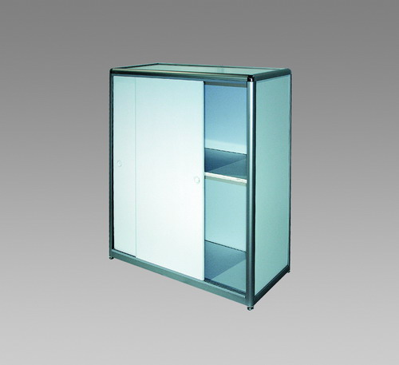 | Шкаф архивный 1x0.5xH-1.1м Cupboard | 3,330.00р. | 0 | 0.00р.
324 | 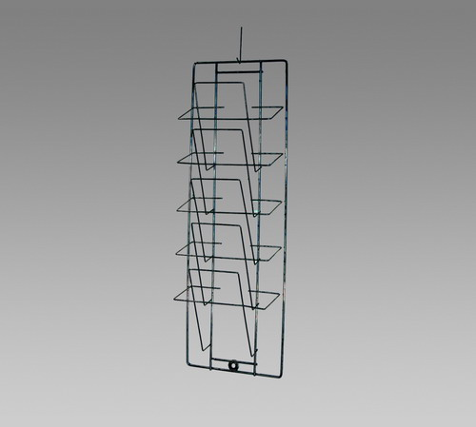 | Cтеллаж д/литературы 40x20x90см Literature holder | 890.00р. | 0 | 0.00р.
325 |  | Стойка д.литературы H1.5м Literature stand | 1,780.00р. | 0 | 0.00р.
331 | 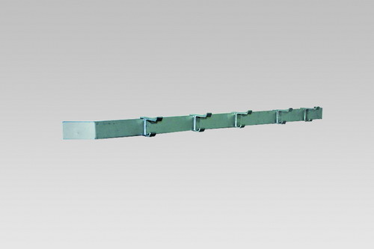 | Вешалка настенная Clothes rack | 450.00р. | 0 | 0.00р.
332 | 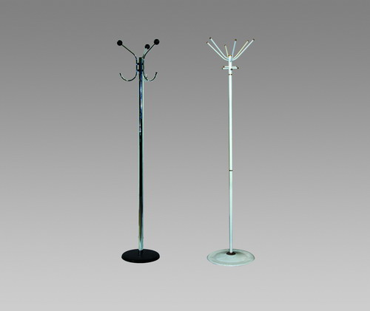 | Вешалка напольная Clothes stand | 890.00р. | 0 | 0.00р.
340 | 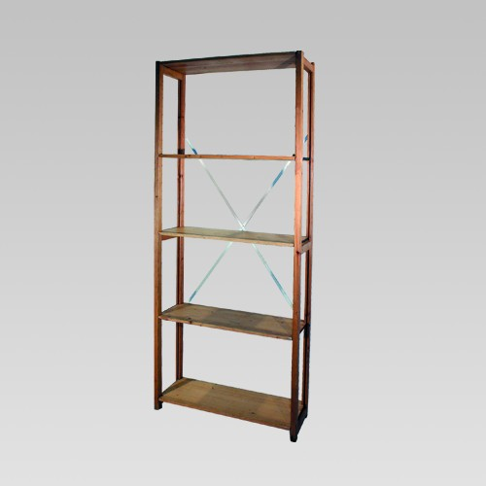 | Деревянный стеллаж из 5 полок 20x83x208 см Wooden 5 shelf unit | 2,000.00р. | 0 | 0.00р.
350 | 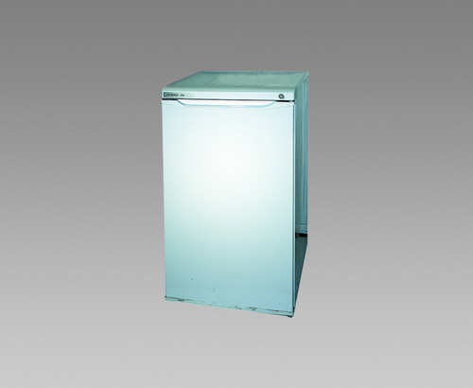 | Холодильник 150л Refrigerator | 3,110.00р. | 0 | 0.00р.
380 | 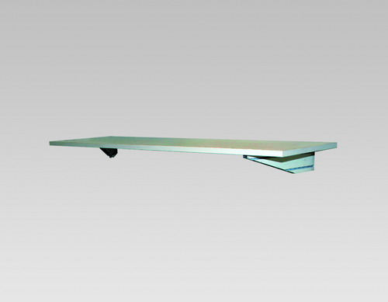 | Полка настенная 1м Shelf on wall | 450.00р. | 0 | 0.00р.
380а | 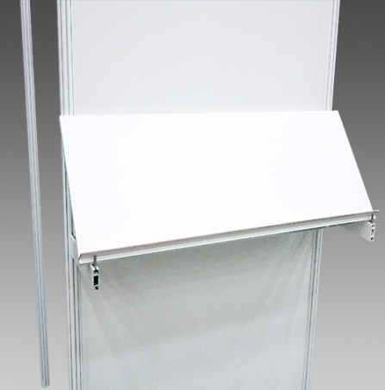 | Полка настенная наклонная 1м Slopping shelf on wall | 670.00р. | 0 | 0.00р.
382 | 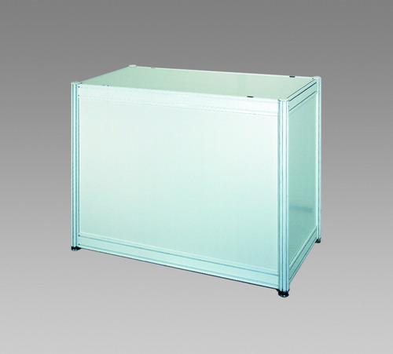 | Подиум 0.5x1xH-0.8м Podium | 1,780.00р. | 0 | 0.00р.
384 | 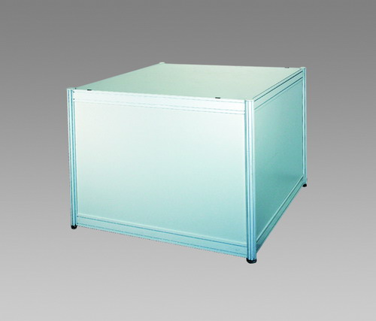 | Подиум 1x1xH-0.8м Podium | 2,670.00р. | 0 | 0.00р.
394 | 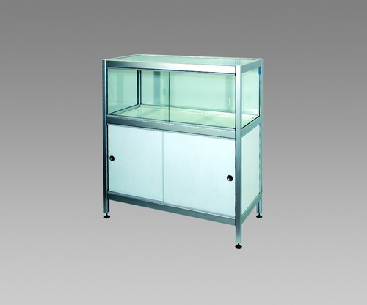 | Витрина 0.5x1xH-1.1м Showcase | 3,560.00р. | 0 | 0.00р.
396 | 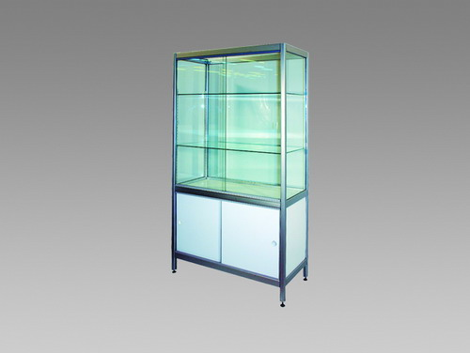 | Витрина 0.5x1xH-1.8м Showcase | 4,440.00р. | 0 | 0.00р.
398 | 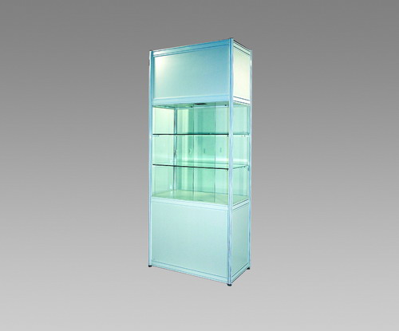 | Витрина с внутренней подсветкой 1x0.5xH-2.5м Showcase lighting inside | 5,770.00р. | 0 | 0.00р.
330 | 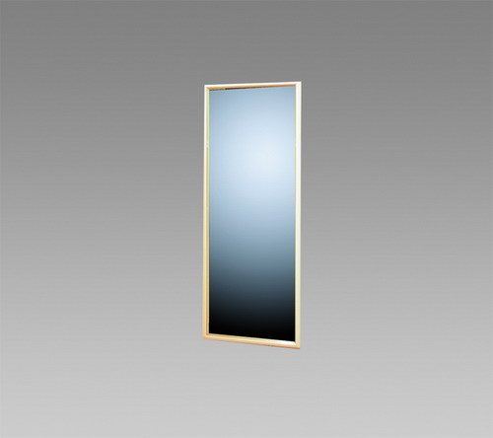 | Зеркало Mirror | 440.00р. | 0 | 0.00р.
600 | 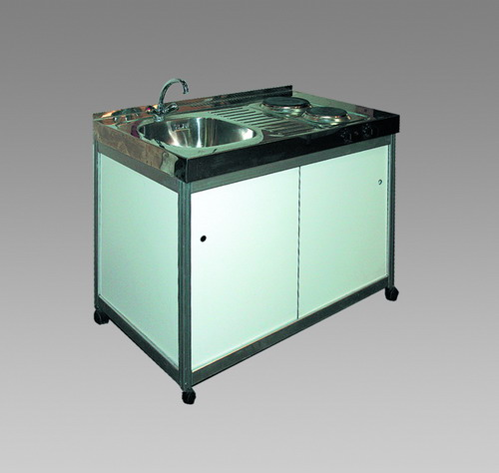 | Мойка, электроплитка, бойлер 0.6x1xH-0.9м Sink, hot plates, boiler | 6,660.00р. | 0 | 0.00р.
601 | 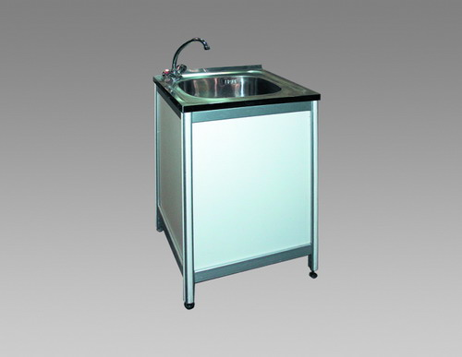 | Мойка, бойлер 0.6x0.6xH-0.9м Sink, boiler | 5,330.00р. | 0 | 0.00р.

 |  |  | ИТОГО |  | 0.00р.

